Sheet1
 |  |  | 每个序号共7题
题目序号 | 鉴定点 | 资料 | 题型 | 题型号
B—D—A—001 | 梁柱核心区钢筋加密的施工难点与操作方法 | 《混凝土结构工程施工质量验收规范》GB 50204 - 2015，第 5.4.8 条规定，当纵向受力钢筋采用绑扎搭接接头时，在梁、柱构件的纵向受力钢筋搭接长度范围内，应按设计要求配置箍筋。当设计无具体要求时，箍筋直径不应小于搭接钢筋较大直径的 1/4 。 | 单选题3个 多选题2个 判断题2个 | 单选题：B 多选题：D 判断题：C
B—D—A—002 | 钢筋机械连接接头的质量控制点与检查规则 | 《钢筋机械连接技术规程》JGJ 107 - 2016，第 6.2.3 条规定，滚轧直螺纹接头的丝头加工长度公差应为 - 0.5P ～ 1.5P（P 为螺距）。
B—D—A—003 | 不同构件钢筋保护层的抽查数量 | 《混凝土结构工程施工质量验收规范》GB 50204 - 2015，规范第 5.5.3 条，对梁、柱和独立基础，应抽查 构件数量的 10%，且不应少于 3件;对墙和板，应按有代表性 的自然间抽查 10%，且不应少于 3 间;对大空间结构，墙可按 相邻轴线间高度5m左右划分检查面，板可按纵、横轴线划分检 查面，抽查 10%，且均不应少于3面。
B—D—A—004 | 基础柱插筋定位的施工重点与固定规则 | 《混凝土结构工程施工质量验收规范》GB 50204 - 2015，表 5.5.3 钢筋安装允许偏差和检验方法, 基础纵向受力钢筋、箍筋的混凝土保护层厚度允许偏差正负10mm，检验方法尺量。
B—D—B—001 | 钢筋工程四新技术的概念 | 《建设领域推广应用新技术管理规定》第三条 本规定所称的新技术（四新技术），是指经过鉴定、评估的先进、成熟、适用的技术、材料、工艺、产品。
B—D—B—002 | 装配式建筑钢筋连接的技术要点 | JGJ355-2023：钢筋套筒灌浆连接应用技术规程，3.2.5条，套筒灌浆连接接头单向拉伸、高应力反复拉压、大变形反复拉压试验加载过程中，当接头拉力达到或大工连接钢筋抗拉 荷载标准值的1.1倍而未发生破坏时，应判为抗拉强度合格，可停止试验。
B—D—B—003 | 钢筋工程绿色施工的要点 | GB_T50905-2014：建筑工程绿色施工规范，7.2.1 钢筋宜采用专用软件优化放样下料,根据优化配料结果确定进场钢筋的定尺长度。7.2.2 钢筋工程宜采用专业化生产的成型钢筋。钢筋现场加工时,宜采取集中加工方式。7.2.3 钢筋连接宜采用机械连接方式。7.2.4 进场钢筋原材料和加工半成品应存放有序、标识清晰、储存环境适宜,并应制定保管制度,采取防潮、防污染等措施。7.2.5 钢筋除锈时,应采取避免扬尘和防止土壤污染的措施。7.2.6 钢筋加工中使用的冷却液体,应过滤后循环使用,不得随意排放。7.2.7 钢筋加工产生的粉末状废料,应收集和处理,不得随意掩埋或丢弃。7.2.8 钢筋安装时,绑扎丝、焊剂等材料应妥善保管和使用,散落的余废料应收集利用。7.2.9 箍筋宜采用一笔箍或焊接封闭箍。 | 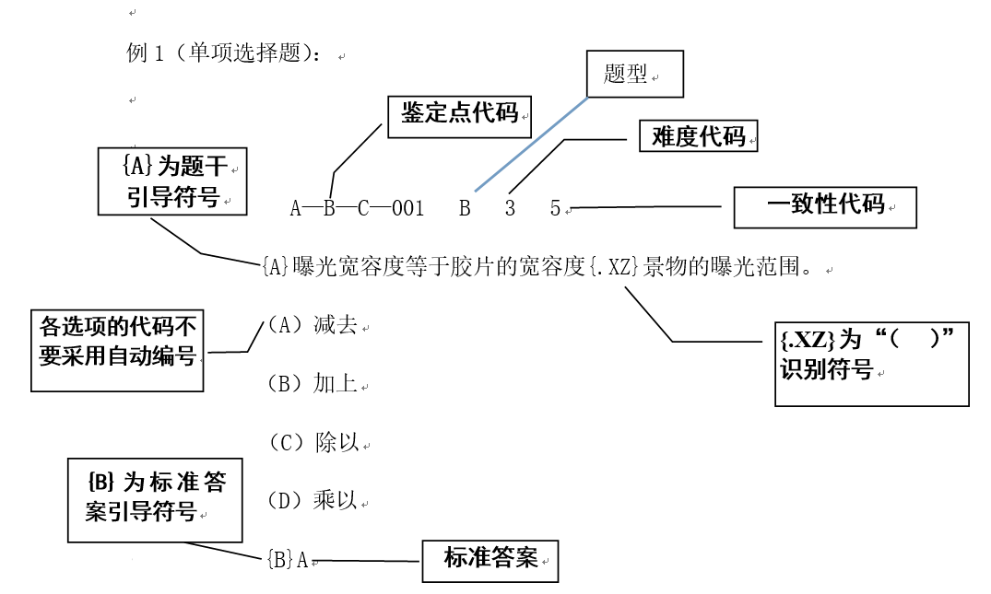
B—D—B—004 | 建筑信息模型施工应用的精度划分 | 《建筑信息模型施工应用标准》GB/T 51235 – 2017，施工模型精度划分，4.3.2 施工图设计模型的细度应符合国家现行设计文件编制深度规定。 4.3.3 深化设计模型宜包括土建、 钢结构、 机电等子模型，支持深化设计、专业协调、 施工模拟、 预制加工、施工交底等 BIM 应用。 4.3.4 施工过程模型宜包括施工模拟、预制加工、 进度管理、 成本管理、质量与安全管理等子模型，支持施工模拟、 预制加工、 进度管理、戚本管理、质量与安全管理、 施工监理等 BIM 应用。 4.3.5 竣工验收模型宜基于施工过程模型形成， 包含工程变更， 并附加或关联相关验收资料及信息，与工程项目交付实体一致， 支持竣工验收BIM应用。
B—D—C—001 | 钢筋工技能考试的申报条件 | 《钢筋工国家职业技能标准（2019 年版）》1.8.1 申报条件 具备以下条件之一者，可申报五级/初级工： （1）累计从事本职业或相关职业工作1年（含）以上。 （2）本职业或相关职业学徒期满。 具备以下条件之一者，可申报四级/中级工：（1）取得本职业或相关职业五级/初级工职业资格证书（技能等级证书）后， 累计从事本职业或相关职业工作4年（含）以上。 （2）累计从事本职业或相关职业工作6年（含）以上。 （3）取得技工学校本专业或相关专业①毕业证书（含尚未取得毕业证书的在校 应届毕业生）；或取得经评估论证、以中级技能为培养目标的中等及以上职业学校本 专业或相关专业毕业证书（含尚未取得毕业证书的在校应届毕业生）。
B—D—C—002 | 钢筋工实操培训的主要教学方法与适用场景 | 实操演练法适合技能型内容教学，让学员在 “做中学”，如钢筋绑扎工艺教学，讲授法适合传递系统知识理论，案例分析法用于分析问题等，小组讨论法是学员交流碰撞，不是教师单向传授知识，依据职业技能培训课程设计中教学方法相关内容。
B—D—C—003 | 钢筋工培训结束后的效果评价 | 根据《人力资源社会保障部关于进一步规范职业技能培训管理工作的通知》指导培训机构在培训结束后，及时组织结业考核或职业技能评价（含职业资格评价、职业技能等级认定和专项职业能力考核）。结业考核内容应充分体现职业（工种）或专项能力的核心技能，兼顾理论和实操能力，并有适当难易区分度。对考核合格人员核发培训合格证书，要如实记载培训机构名称、培训项目、时间等。省级人力资源社会保障部门要加强培训合格证书的管理，可统一证书序列号、参训人员姓名、身份信息、培训项目名称、培训起止日期、培训机构名称、发证日期等相关内容式样要求。探索加强对培训合格人员就业跟踪服务，将培训后就业效果作为培训机构办学督导、信用评定、品牌建设的重要内容。
B—D—C—004 | 钢筋工技师层级的能力要求 | 根据《国家职业技能标准编制技术规程》B.1 五级/初级工：能够运用基本技能独立完成本职业的常规工作。B.2 四级/中级工：能够熟练运用基本技能独立完成本职业的常规工作；在特定情况下，能够运用专门技能完成技术较为复杂的工作；能够与他人合作。B.3 三级/高级工：能够熟练运用基本技能和专门技能完成本职业较为复杂的工作，包括完成部分非常规性的工作；能够独立处理工作中出现的问题；能够指导和培训初、中级工。B.4 二级/技师：能够熟练运用专门技能和特殊技能完成本职业复杂的、非常规性的工作；掌握本职业的关键技术技能，能够独立处理和解决技术或工艺难题；在技术技能方面有创新；能够指导和培训初、中、高级工；具有一定的技术管理能力。B.5 一级/高级技师：能够熟练运用专门技能和特殊技能在本职业的各个领域完成复杂的、非常规性工作；熟练掌握本职业的关键技术技能，能够独立处理和解决高难度的技术问题或工艺难题；在技术攻关和工艺革新方面有创新；能够组织开展技术改造、技术革新活动；能够组织开展系统的专业技术培训；具有技术管理能力。
B—D—D—001 | 职业技能培训教材编写基本原则的内容与性质 | 职业培训教材作为职业技能传授的重要载体，其编写目的与意义主要体现在以下几个方面：1.1.1 提高职业技能传授效果。教材编写旨在规范教学内容，提高教学质量和效率，使学员在有限的学习时间内掌握更多实用的职业技能。1.1.2 促进教学方法改革。教材编写应关注教学方法的创新与改革，以适应不同学员的学习需求，提高教学互动性和实践性，培养学员的动手操作能力。1.1.3 适应市场需求。教材编写应紧密联系市场需求，以就业为导向，保证培训内容与行业实际需求相符，提高学员的就业竞争力。1.1.4 推动职业培训事业发展。编写高质量的职业培训教材，有助于提升职业培训的整体水平，为我国经济发展和社会进步提供有力的人才支持。
B—D—D—002 | 培训教材的教学目标设定 | 教学目标应遵循以下原则： 1）符合职业培训的培养目标：教学目标应与国家职业标准和行业需求相一致，保证培训目标与市场需求紧密对接。 2）具有可操作性：教学目标应具体、明确，便于教师教学和学员学习。 3）具有层次性：教学目标应分为知识、技能和素质三个层次，分别对应学员的认知、行为和情感目标。 4）具有阶段性：教学目标应按照培训阶段进行分解，保证学员在不同阶段达到相应的能力水平。
B—D—D—003 | 培训教材内容的组织原则 | 教学内容是职业培训教材的主体，应遵循以下原则进行梳理与组织： 1）系统性与模块化：教学内容应系统全面，涵盖职业岗位所需的知识、技能和素质。同时将教学内容划分为若干模块，便于学员分阶段学习。 2）实用性与前瞻性：教学内容应以实际应用为导向，注重技能训练和实际操作。同时关注行业发展趋势，引入新兴技术和先进经验。 3）逻辑性与层次性：教学内容应按照职业能力和知识体系的内在逻辑进行组织，由浅入深，循序渐进。 4）理论与实践相结合：教学内容应将理论知识与实际操作相结合，以理论知识指导实践，以实践巩固理论知识。
B—D—D—004 | 培训教材内容呈现方式应注意的方面 | 教学内容呈现方式直接关系到学员的学习效果，应注重以下方面： （1） 文字表达：文字应简练、清晰，避免使用复杂、冗长的句子； （2） 图表设计：合理运用图表、图片等形式，直观展示教学内容，便于学员理解； （3） 实例分析：结合实际案例，使学员更好地将理论知识应用于实践； （4） 练习与思考：设置适量练习题，引导学员巩固所学知识，培养其思考能力； （5） 互动环节：鼓励学员参与讨论、提问，提高其学习兴趣和积极性。 通过以上方式，使教材在结构、内容、呈现等方面达到优化，为职业培训教学提供有力支持。
B—D—E—001 | Excel常用函数 | SUM：计算指定范围内所有数字的总和。 AVERAGE：计算指定范围内数字的平均值。 VLOOKUP（垂直查找函数） IF（逻辑判断函数）
B—D—E—002 | 常用钢筋翻样软件 | 广联达BIM土建计量平台 GTJ2018，E筋翻样软件，这两款软件可用于钢筋翻样。
B—D—E—003 | 网络技术常用术语 | IP地址是用于标识网络中设备的唯一地址。HTTP是用于传输网页数据的协议。路由器是用于在不同网络之间转发数据的设备。防火墙是用于保护网络免受未经授权访问的设备。带宽是网络传输数据的能力。
B—D—E—004 | 常用办公软件的选用 | 文字处理软件：如Microsoft Word，用于创建和编辑文档。 电子表格软件：如Microsoft Excel，用于数据分析和计算。 演示文稿软件：如Microsoft PowerPoint，用于制作幻灯片。 电子邮件管理软件：如Microsoft Outlook，用于管理邮件和日历。

